Zonweringsdoek
Zonweringsdoek
 | Zonweringsdoek collectie |  |  | Meerprijs t.o.v. zonneschermen | prijs bij los doek | Toeslagen |  | prijs bij los doek
 | Sunmaster huiscollectie | Gehele collectie |  |  | 57 | Toeslag afwijkende zoom | per doek | 40%
 | Dickson / Para / Sattler | buiten huiscollectie* | per m² | 9 | 66 | Inzetten tourniquets | prijs op aanvraag
 | Para Starlight blue | 120 cm | per m² | 9 | 66 | Inzetten tenaxen | prijs op aanvraag
 | Sattler Lumera |  | per m² | 17 | 75 | Speciale modellen / trapezium | prijs op aanvraag
 | Dickson Orchestra Max / Opéra |  | per m² | 30 | 79
 | Uni's Infinity |  | per m² |  | 57
 | Swela New Light collectie | 120 cm | per m² | 30 | 79

 | Volants (25 cm hoog)
 | Standaard collectie |  | per meter | 31 | 48
 | Overige collectie |  | per meter | 44 | 55

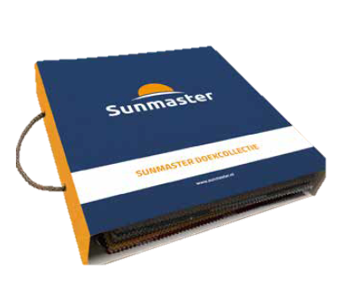
 | * = Geldig voor, Para | Tempotest, Dickson | Orchestra, Swela | Elegance en Sattler | Elements
 | betreft standaard collectie kleuren van de genoemde leveranciers.

